8月机型
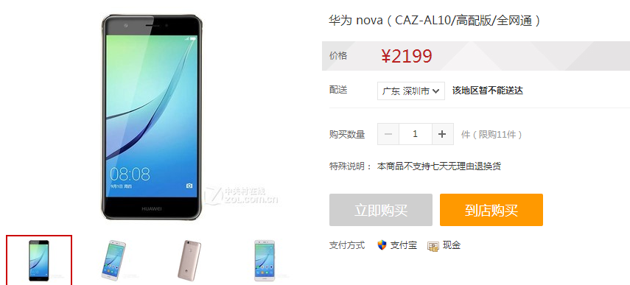
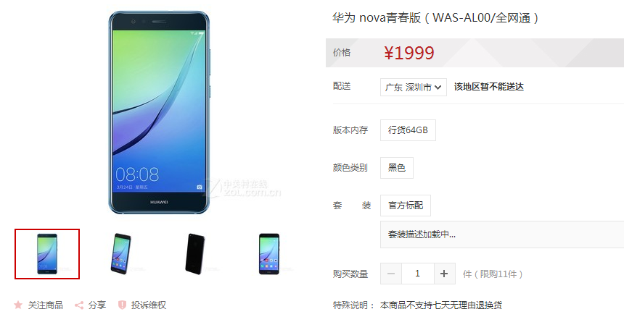
证通选型
套餐 | 补贴 | 可选机型 | 配置 | 颜色
79 | 900 | 中兴BA602 | 2+16 | 金色
99 | 990 | 华为畅想7 | 2+16 | 金色
129 | 1290 | 华为畅想7(高配) | 3+32 | 金色
169 | 1690 | 畅想7PLUS（高配） | 4+64 | 金色
199 | 1990 | CAZ-AL10（NOVA） | 4+64 | 金色

